Обложка
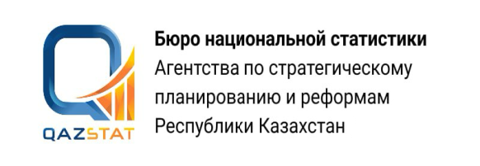

Дата опубликования: 12.05.2026
Дата следующего опубликования: 10.08.2026

Миграция населения Карагандинской области

Январь-март 2026 года

Серия 18. Демографическая статистика

